租赁合同
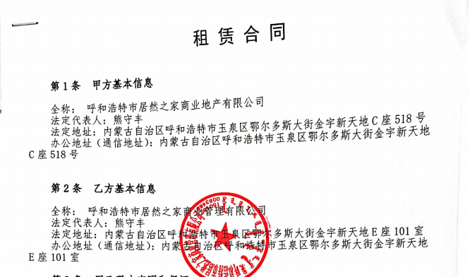
序号 | 年份 | 租金
0.5 | 2021 | 14,441,274.81
1 | 2022 | 28,803,686.00 |  |  | 租赁期限 | 2021-07-02 | 2041-07-01 | 20年
2 | 2023 | 28,803,686.00 |  |  | 租赁面积 | 52609.38
3 | 2024 | 30,729,171.00 |  |  | 房本面积 | 52612.38
4 | 2025 | 32,644,083.00 | 16974923
5 | 2026 | 32,644,083.00 | 32,644,083.00
6 | 2027 | 33,221,783.00 | 33,221,783.00
7 | 2028 | 33,796,213.00 | 33,796,213.00
8 | 2029 | 33,796,213.00 | 33,796,213.00
9 | 2030 | 34,388,192.00 | 34,388,192.00
10 | 2031 | 34,388,192.00 | 34,388,192.00
11 | 2032 | 34,388,192.00 | 34,388,192.00
12 | 2033 | 34,388,192.00 | 34,388,192.00
13 | 2034 | 34,388,192.00 | 34,388,192.00
14 | 2035 | 34,388,192.00 | 34,388,192.00
15 | 2036 | 34,388,192.00 | 34,388,192.00
16 | 2037 | 34,388,192.00 | 34,388,192.00
17 | 2038 | 34,388,192.00 | 34,388,192.00
18 | 2039 | 34,388,192.00 | 34,388,192.00
19 | 2040 | 34,388,192.00 | 34,388,192.00 | 1.7907234886
0.5 | 2041 | 17,146,988.89 | 17,146,988.89
 |  |  | 545850315.89 | 1.78

土地案例
地块名称 | 城市 | 地块编号 | 建设用地面积(㎡) | 规划建筑面积(㎡) | 用地性质 | 详细规划 | 出让年限(年) | 容积率 | 出让方式 | 成交时间 | 交易状态 | 受让单位 | 起始价(万元) | 成交价(万元) | 成交每亩价(万元/亩) | 成交楼面价(元/㎡) | 溢价率(%)
玉泉区巴彦淖尔快速路以西、姜家营街以北 | 呼和浩特市 | 呼土收储挂2024034号 | 5473.76 | 5473.76 | 商业/办公用地 | 零售商业用地 | 40年 | <1.000 | 挂牌 | 2025-02-10 | 已成交 | 内蒙古家家悦供应链管理有限公司 | 4762.15 | 4762.15 | 580 | 8700 | 0
新华大街以南、腾飞南路以东 | 呼和浩特市 | 呼土收储挂2024018号 | 19618.49 | 98092.45 | 商业/办公用地 | 零售商业用地 | 40年 | <5.000 | 挂牌 | 2024-07-12 | 已成交 | 蒙新商业管理(内蒙古)有限公司 | 22482.67 | 22482.67 | 764 | 2292 | 0
万通路以东、敕勒川大街以北 | 呼和浩特市 | 呼土收储挂2023050号 | 136916.29 | 232757.69 | 商业/办公用地 | 零售商业用地 | 40年 | <1.700 | 挂牌 | 2023-12-29 | 已成交 | 内蒙古锦泰城塔煤炭有限公司 | 76193.5 | 76193.5 | 371 | 3274 | 0
丝绸之路大道以东、敕勒川大街以南 | 呼和浩特市 | 呼土收储挂2023032号 | 27530.15 | 60566.33 | 商业/办公用地 | 商务金融用地 | 40年 | <2.200 | 挂牌 | 2023-10-18 | 已成交 | 内蒙古电力(集团)有限责任公司 | 20028.08 | 20028.08 | 485 | 3307 | 0
鄂尔多斯大街以北、24米规划路以西 | 呼和浩特市 | 呼土收储挂2023029号 | 29868.91 | 119475.64 | 商业/办公用地 | 零售商业用地 | 40年 | 1.000< 并且 <4.000 | 挂牌 | 2023-07-27 | 已成交 | 内蒙古资产管理有限责任公司 | 24865.75 | 24865.75 | 555 | 2081 | 0
玉泉区世纪大街以南、锡林郭勒南路以东 | 呼和浩特市 | 呼土收储挂2023017号 | 28706.84 | 71767.11 | 商业/办公用地 | 零售商业用地 | 40 | 小于2.5 | 挂牌 | 2023-05-29 | 已成交 | 内蒙古恒盛泰房地产集团有限责任公司 | 16362.82 | 16562.82 | 384.64 | 2308 | 1.22
银河北路以北、昭君路以西 | 呼和浩特市 | 呼土收储挂2023012号 | 6792.97 | 6792.97 | 商业/办公用地 | 零售商业用地 | 40年 | 小于1 | 挂牌 | 2023-05-29 | 已成交 | 呼和浩特市祥御新能源有限责任公司 | 5930.24 | 5930.24 | 582 | 8730 | 0
南二环路以南、范家营路以西 | 呼和浩特市 | 呼土收储挂2023013号 | 3524.61 | 3524.61 | 商业/办公用地 | 零售商业用地 | 40年 | 小于1 | 挂牌 | 2023-05-29 | 已成交 | 中国石油天然气股份有限公司内蒙古呼和浩特销售分公司 | 3076.97 | 4276.97 | 808.97 | 12135 | 39

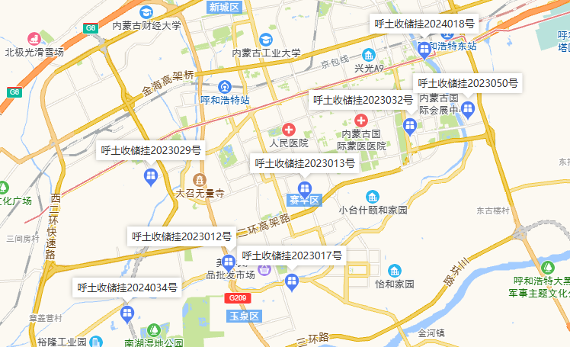

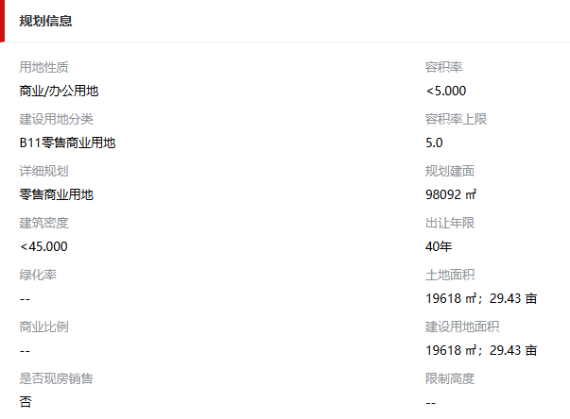
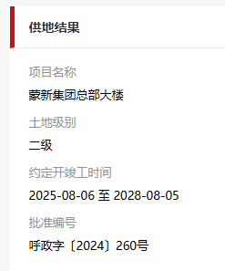
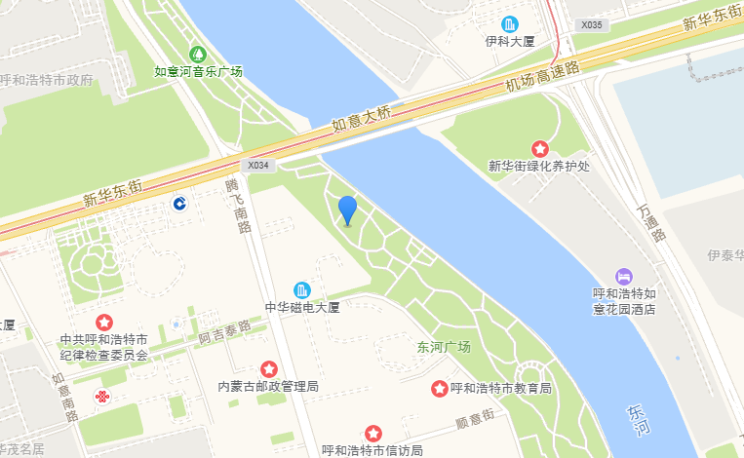

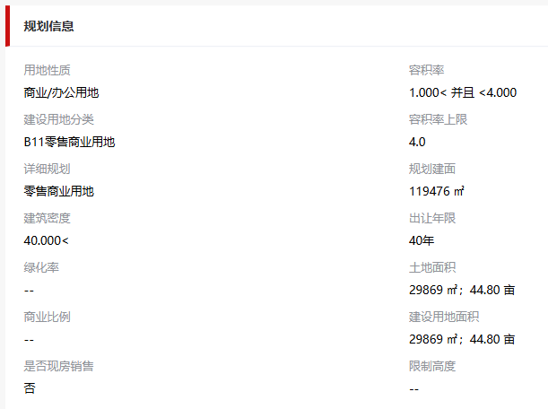
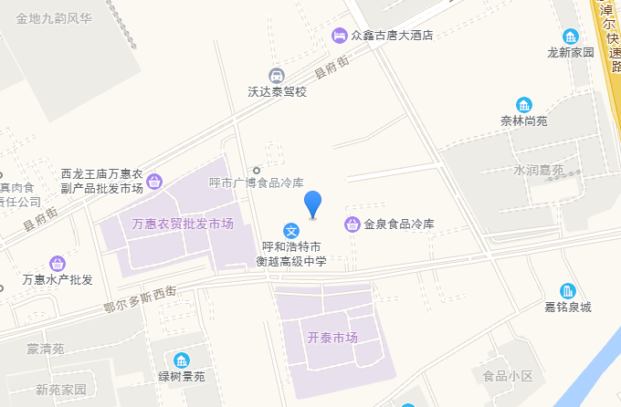
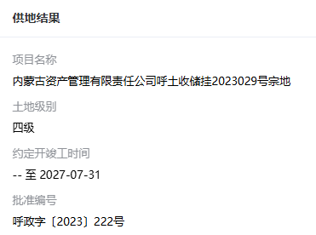

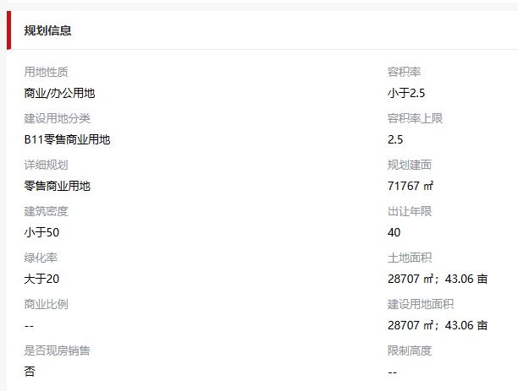
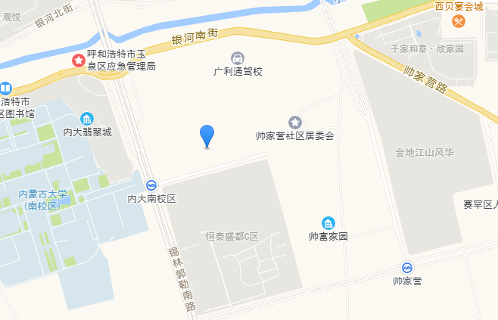
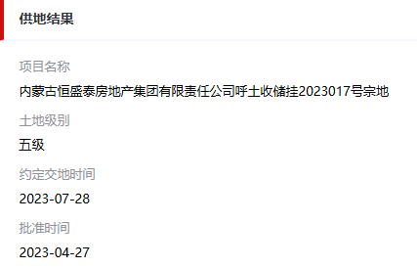

Sheet2
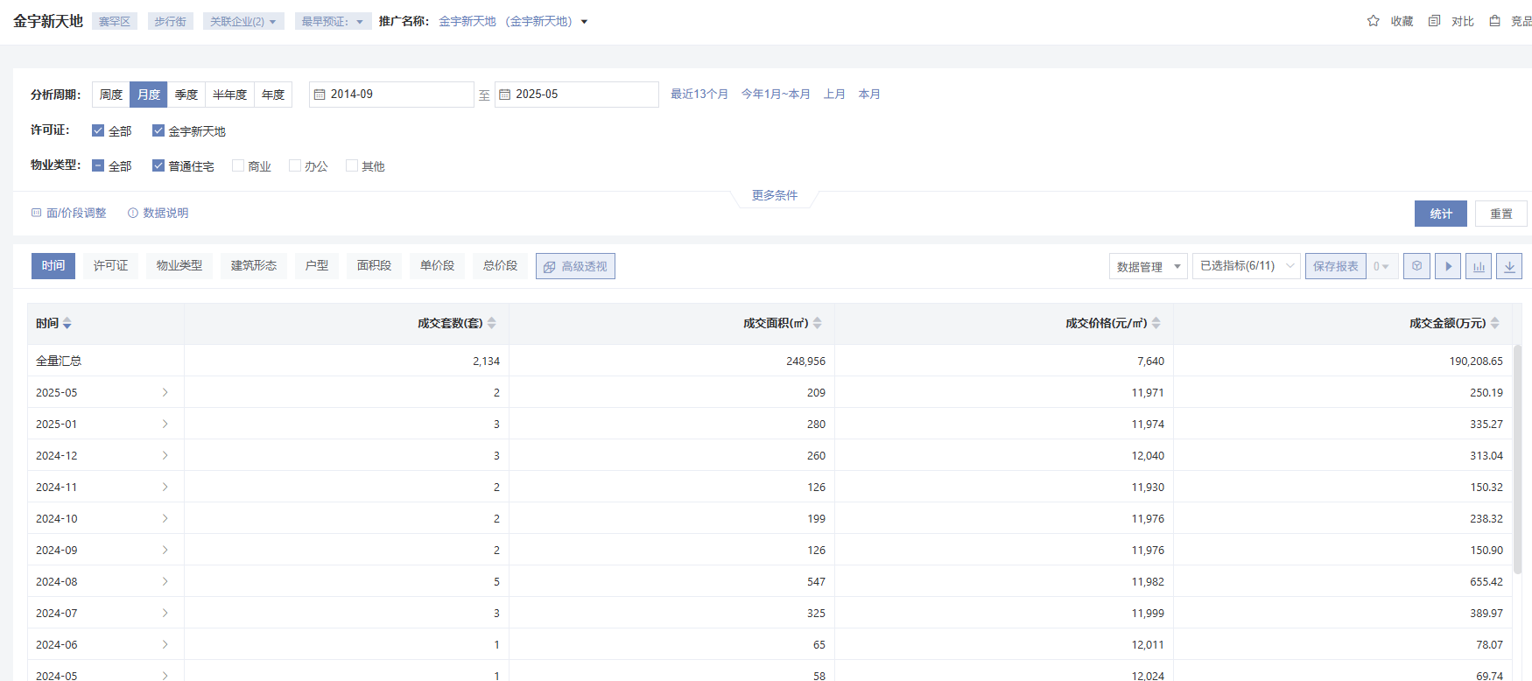

乌兰财富中心 | 办公 | 15000
 | 商业 | 27000

蒙西文化广场 | 办公 | 8600

博尔顿广场 | 办公 | 25000
 | 商业 | 58000

汇商广场 | 办公 | 31000
 | 商业 | 35000

东方君座 | 办公 | 12000
 | 商业 | 18000

中天悦府 | 住宅 | 10000
 | 商业（一层商铺） | 26000

